記入例
QR
ｺｰﾄﾞ
ブース番号 | 法人名 | 社会福祉法人○○
 | 施設名 | □□保育園
 | 所在地 | 〒 | 790-8553 | 松山市持田町三丁目８番１５号
 | TEL ｜ | 089-921-5344 |  | ｜定員数｜ | 120 | 人 | ｜職員数｜ | 40 | 人
施設の特徴・アピールポイント・参加者へのメッセージ等
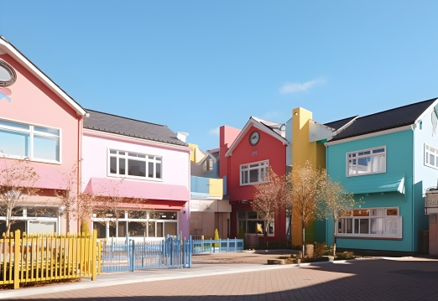
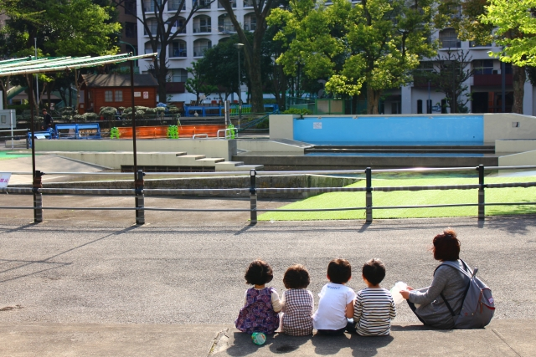

 |  | 写真１枚

年間を通していろんな季節の行事を楽しんでいます。
見学・体験 大歓迎！お気軽にお問い合わせください。

QR
ｺｰﾄﾞ
ブース番号 | 法人名 | 社会福祉法人○○
 | 施設名 | 社会福祉法人○○
 | 所在地 | 〒 | 790-8553 | 松山市持田町三丁目８番１５号
 | TEL ｜ | 089-921-5344 |  | ｜定員数｜ |  | 人 | ｜職員数｜ |  | 人
施設の特徴・アピールポイント・参加者へのメッセージ等
市内に5園の系列園があります。
・○○保育園
・□□保育園
・△△保育園
・＊＊保育園
・●●こども園

有給取得率〇％
その他様々な福利厚生があります！
一緒に働きませんか？

